vesp-gvs-maintainer
服务名称 | 服务地址 | 主接口名称 | 子接口名称 | 子接口地址 | 备注
vesp-gvs-maintainer | vesp-gvs-maintainer.prodapps.opsocp.csvw.com | MOS车SIM数据巡检SimInspectionController | 根据下线日期巡检SIM缺失的MOS车 | 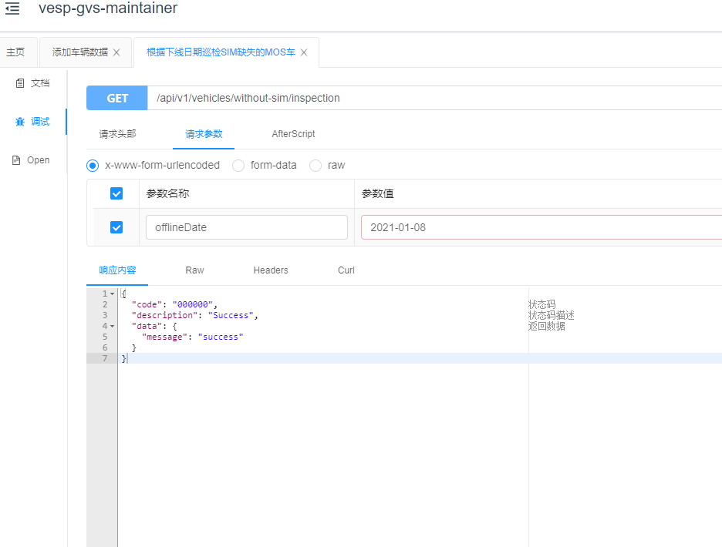 http://mesp-usg-promotion.uatapps.aliocp.csvw.com/swagger-ui.html#/MOS车SIM数据巡检/getVehicleModelByIdUsingGET
vesp-gvs-maintainer | vesp-gvs-maintainer.prodapps.opsocp.csvw.com | OCU软件版本管理OcuSoftwareVersionController | 导入OCU软件版本号 | 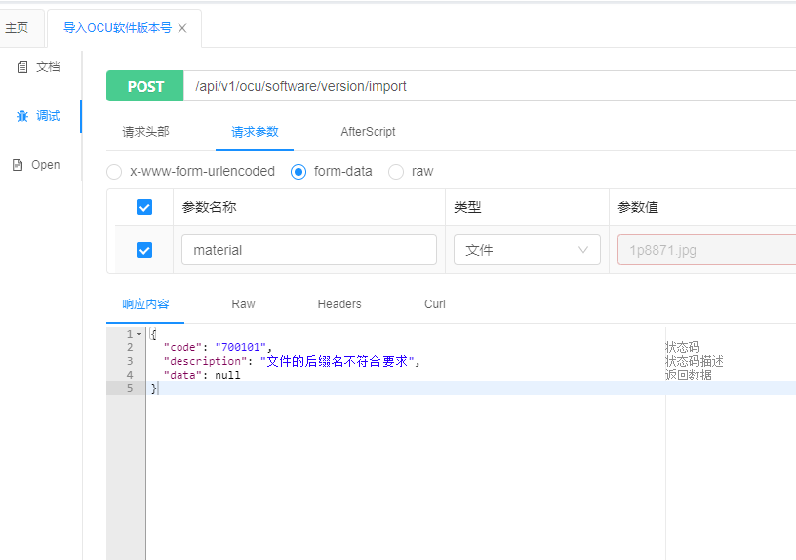 http://mesp-usg-promotion.uatapps.aliocp.csvw.com/swagger-ui.html#/OCU软件版本管理/importSoftwareVersionUsingPOST
vesp-gvs-maintainer | vesp-gvs-maintainer.prodapps.opsocp.csvw.com | OCU软件版本管理OcuSoftwareVersionController | 开始执行软件版本修正 | http://mesp-usg-promotion.uatapps.aliocp.csvw.com/swagger-ui.html#/OCU软件版本管理/triggerSoftwareVersionInfoUsingGET | 不给予冒烟
vesp-gvs-maintainer | vesp-gvs-maintainer.prodapps.opsocp.csvw.com | 设备制造商修正DeviceManufacturerController | 开始执行制造商修正 | http://mesp-usg-promotion.uatapps.aliocp.csvw.com/swagger-ui.html#/设备制造商修正/maintainUsingGET | 不给予冒烟
vesp-gvs-maintainer | vesp-gvs-maintainer.prodapps.opsocp.csvw.com | 车辆信息VehicleModelController | 根据车型六位码和车型id查询车型信息 | 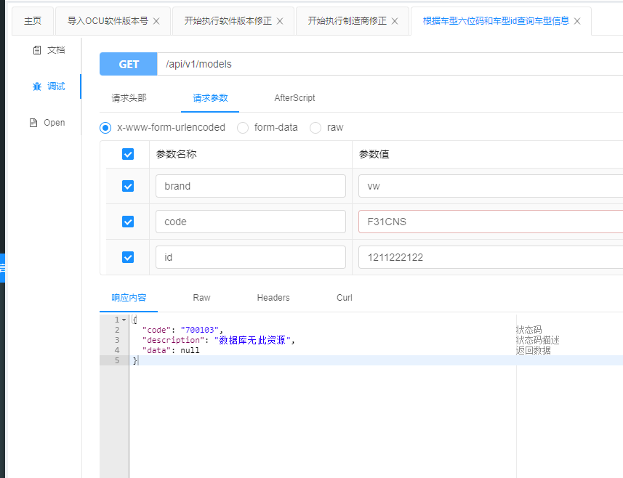 http://mesp-usg-promotion.uatapps.aliocp.csvw.com/swagger-ui.html#/车辆信息/getVehicleModelByIdUsingGET_1
vesp-gvs-maintainer | vesp-gvs-maintainer.prodapps.opsocp.csvw.com | 车辆信息VehicleModelController | 查询NO-MOS车辆信息 | 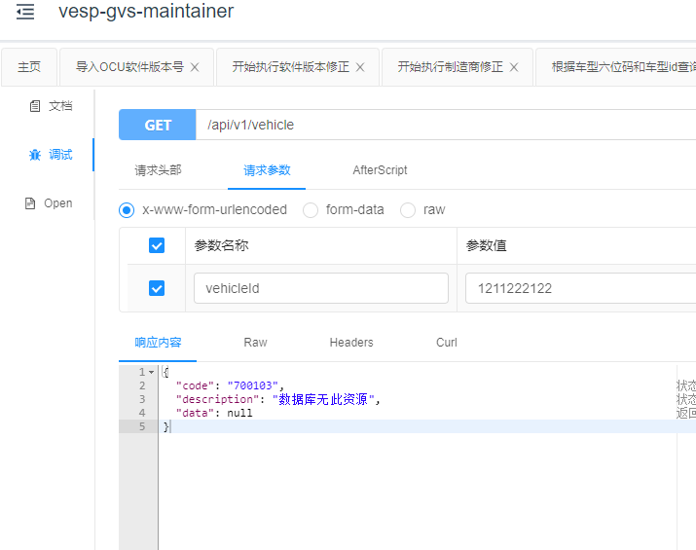 http://mesp-usg-promotion.uatapps.aliocp.csvw.com/swagger-ui.html#/车辆信息/queryNoMosVehicleInfoUsingGET
vesp-gvs-maintainer | vesp-gvs-maintainer.prodapps.opsocp.csvw.com | 车辆信息VehicleModelController | 添加NO-MOS车辆信息 | 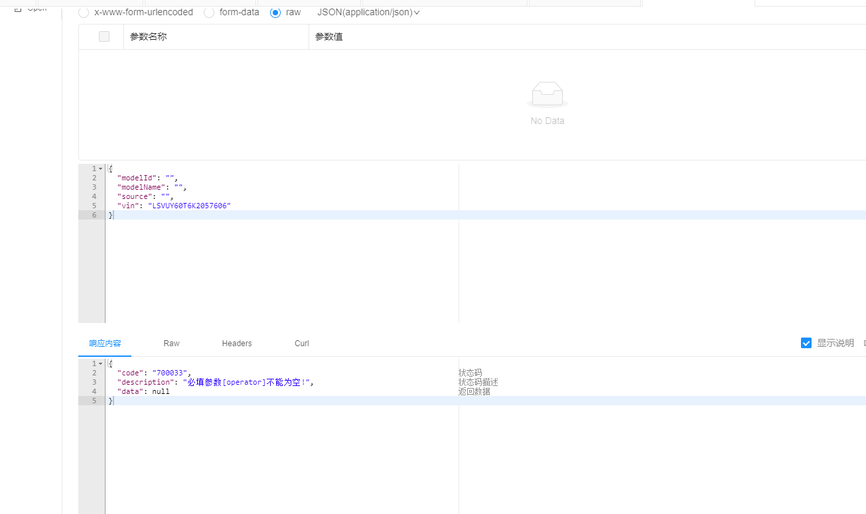 http://mesp-usg-promotion.uatapps.aliocp.csvw.com/swagger-ui.html#/车辆信息/addNoMosVehicleInfoUsingPOST
vesp-gvs-maintainer | vesp-gvs-maintainer.prodapps.opsocp.csvw.com | 车辆信息VehicleModelController | 修改NO-MOS车辆信息 | 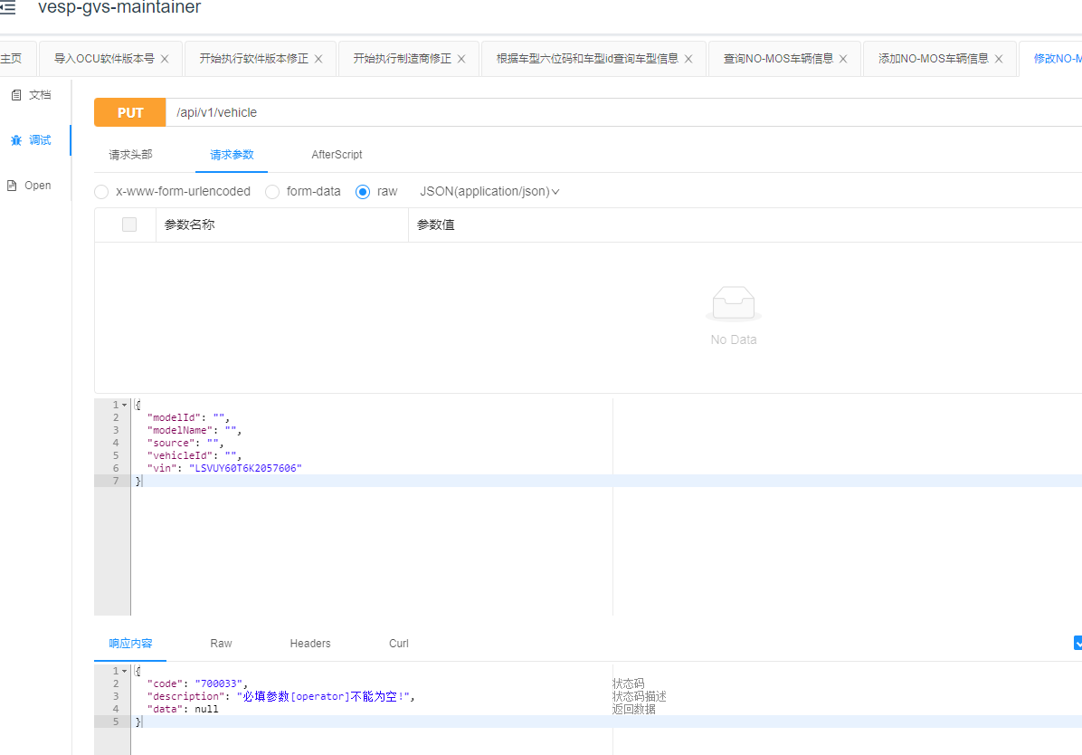 http://mesp-usg-promotion.uatapps.aliocp.csvw.com/swagger-ui.html#/车辆信息/updateNoMosVehicleInfoUsingPUT
vesp-gvs-maintainer | vesp-gvs-maintainer.prodapps.opsocp.csvw.com | 车辆信息VehicleModelController | 添加 | 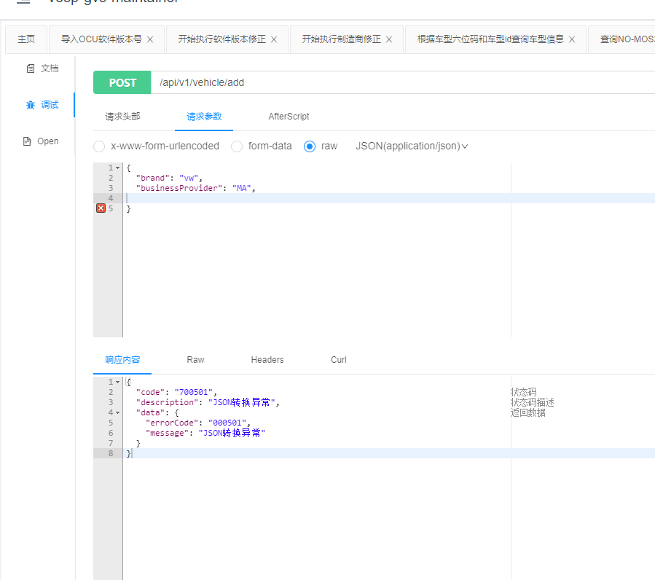 http://mesp-usg-promotion.uatapps.aliocp.csvw.com/swagger-ui.html#/车辆信息/addVehicleUsingPOST
vesp-gvs-maintainer | vesp-gvs-maintainer.prodapps.opsocp.csvw.com | 车辆信息VehicleModelController | 查询NO-MOS车辆操作记录 | http://mesp-usg-promotion.uatapps.aliocp.csvw.com/swagger-ui.html#/车辆信息/queryNoMosVehicleHistoryUsingGET | 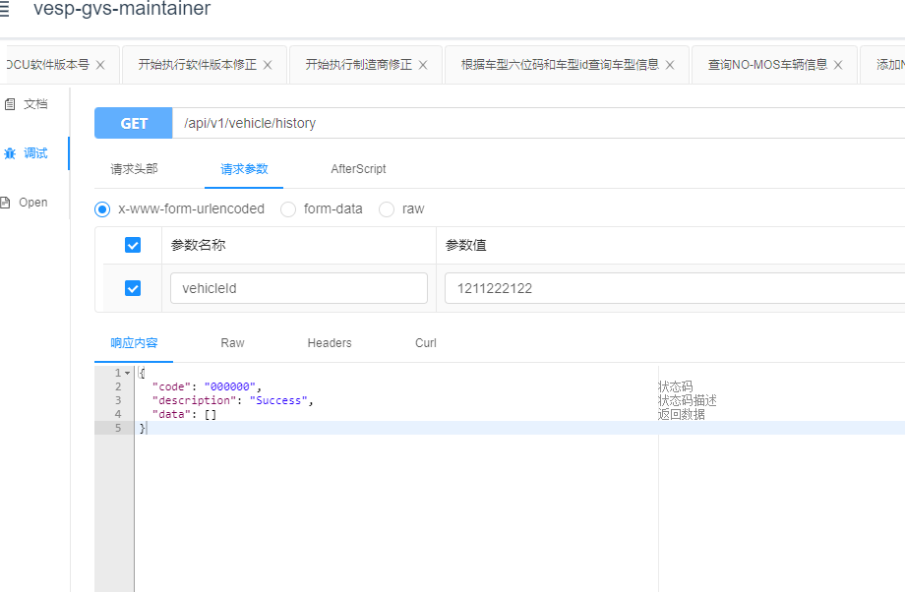
vesp-gvs-maintainer | vesp-gvs-maintainer.prodapps.opsocp.csvw.com | 车辆信息VehicleModelController | 根据车型名称查询车型id | http://mesp-usg-promotion.uatapps.aliocp.csvw.com/swagger-ui.html#/车辆信息/noMosVehicleModelUsingGET | 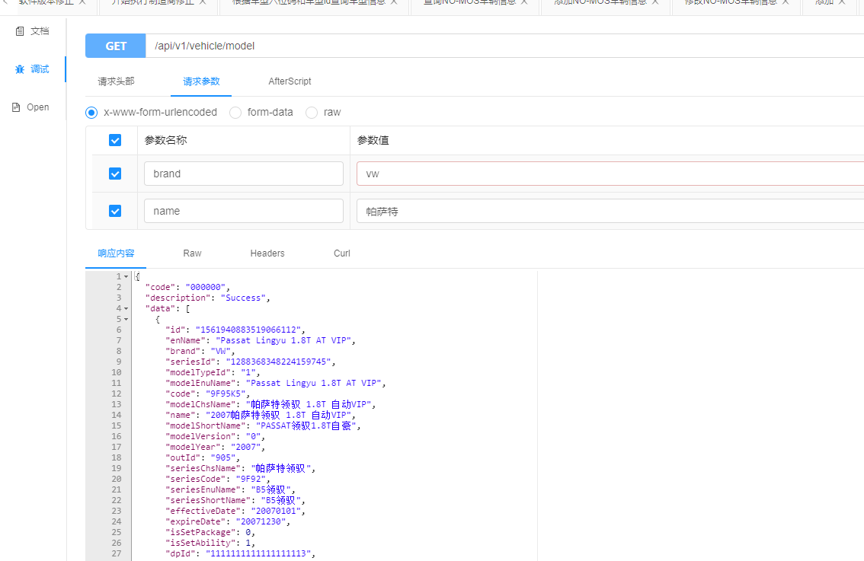
vesp-gvs-maintainer | vesp-gvs-maintainer.prodapps.opsocp.csvw.com | 车辆信息VehicleModelController | 条件分页查询NO-MOS车辆信息 | http://mesp-usg-promotion.uatapps.aliocp.csvw.com/swagger-ui.html#/车辆信息/noMosVehiclePageUsingGET | 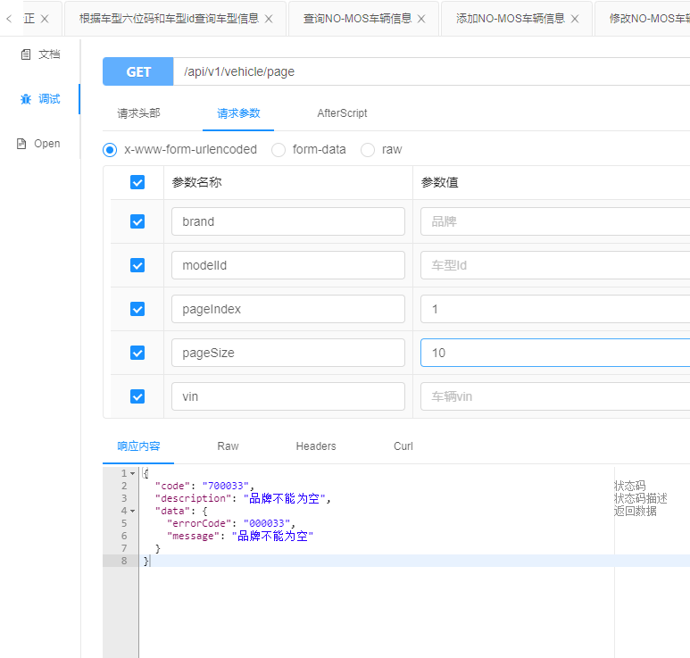
vesp-gvs-maintainer | vesp-gvs-maintainer.prodapps.opsocp.csvw.com | 车辆相关信息VehicleDataController | (内部使用，谨慎操作)通过车型id，修改车辆车型 | http://mesp-usg-promotion.uatapps.aliocp.csvw.com/swagger-ui.html#/车辆相关信息/getIdUsingGET | 内部使用，谨慎操作，不给予冒烟
vesp-gvs-maintainer | vesp-gvs-maintainer.prodapps.opsocp.csvw.com | 车辆相关信息VehicleDataController | (内部使用，谨慎操作)通过车型id，修改车辆车型 | http://mesp-usg-promotion.uatapps.aliocp.csvw.com/swagger-ui.html#/车辆相关信息/updateVisVehicleModelUsingPOST | 内部使用，谨慎操作，不给予冒烟

